Câu 3
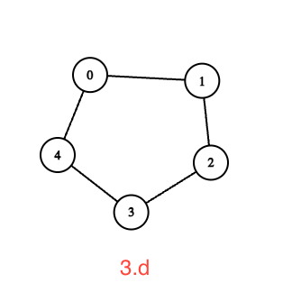
A. Đồ thị vừa là đồ thị vòng vừa là đồ thị đầy đủ
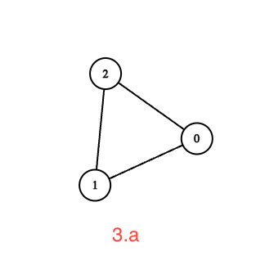
B. Đồ thị chỉ là đồ thị chính quy
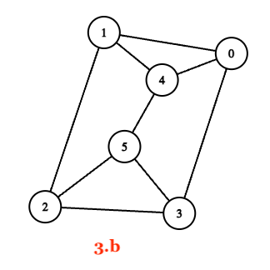
C. Đồ thị vừa là đồ thị vòng vừa là đồ thị lưỡng phân
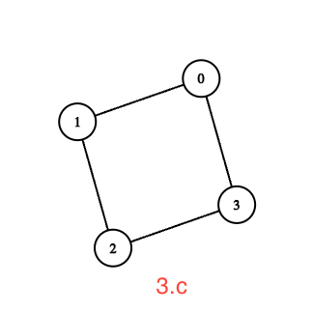
D. Đồ thị là đồ thị vòng nhưng không phải là độ thị lưỡng phân

